상품제안서
코팅 종이모자(썬캡)기성품 | 상품코드: S18905

 |  |  |  |  |  |  | 02-713-8555 | www.synergygift.co.kr
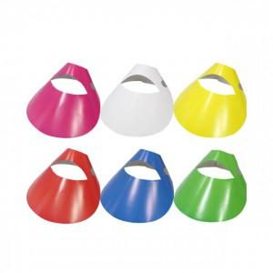

【상세/제작정보】 | <span style="font-size: 14pt;">&nbsp; (끈추가시 박스에 종이모자와 함께 동봉되어나감, 연결비용 별도)</span><br><br>

【인쇄/포장옵션】 | 기타 / 비규격미포장

【공급단가】 | 수량 | 1,000~ | 2,000~ | 3,000~ | 5,000~ | 10,000~
*VAT별도 | 기성품(무지) | 230원 | 220원 | 220원 | 210원 | 200원
 | 1도인쇄 | 320원 | 290원 | 240원 | 210원 | 160원
 | 2도인쇄 | 330원 | 310원 | 260원 | 220원 | 180원
 | 칼라인쇄 | 410원 | 360원 | 270원 | 230원 | 190원

【상품 URL】 | https://www.synergygift.co.kr:443/src/goods_detail.php?gdno=9384

